Titulní strana
UDRŽOVACÍ PRÁCE NA OBJEKTU STODOLY V OBCI MALŠOVICE“

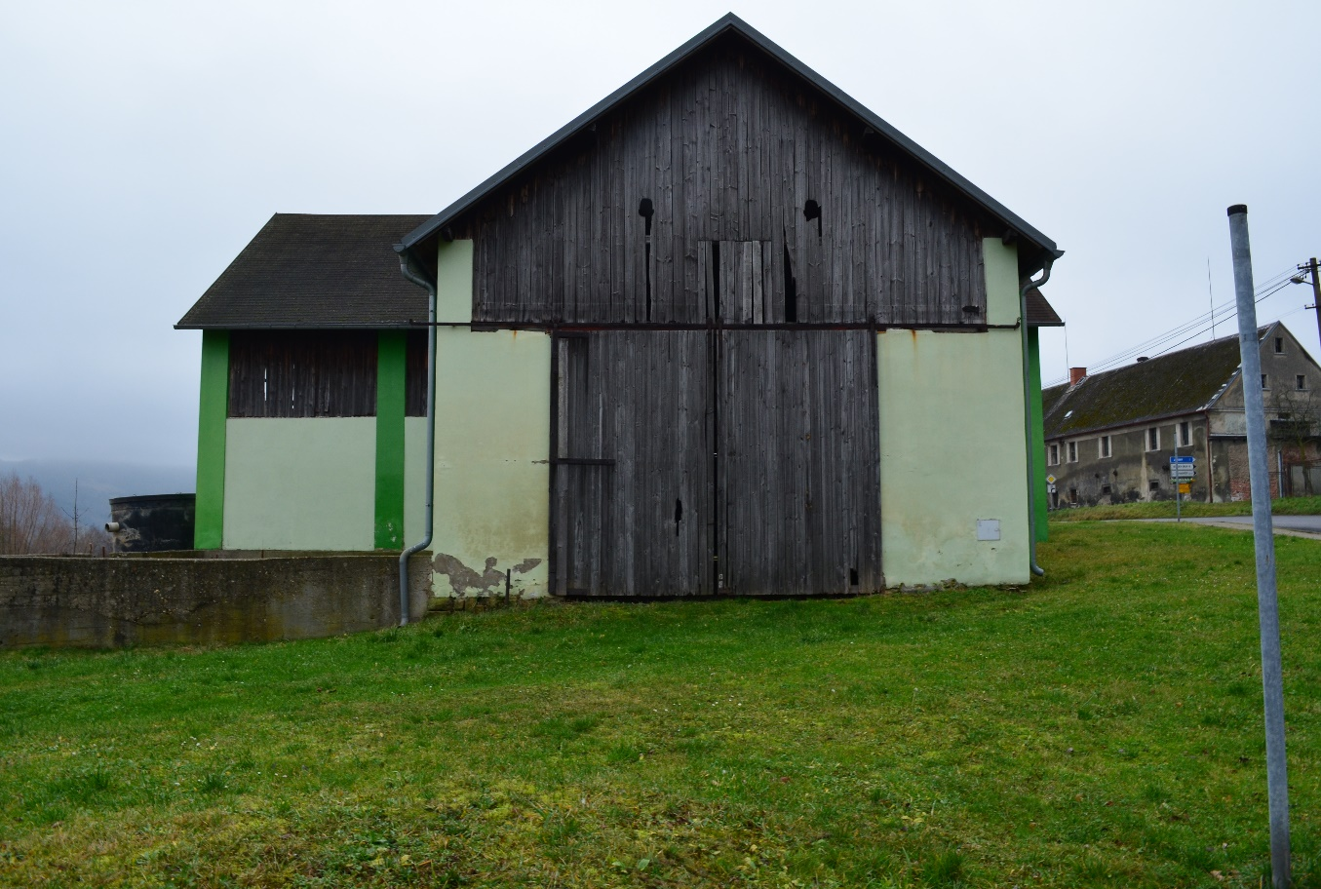

VÝKAZ VÝMĚR
(POUZE V PARÉ Č.1)

REALIZAČNÍ DOKUMENTACE STAVBY

Jul-20

VÝKAZ VÝMĚR
(POUZE PARÉ Č. 1)

REALIZAČNÍ DOKUMENTACE STAVBY

ČERVENEC 2020

